Hoja1
2024-01-18

LA PAZ 28 - HAEDO 4460-2005
BUENOS AIRES luquearti@gmail.com
____________________________________________________________________________________
"FRATACHO de MADERA”
“de ALGARROBO ”
FRATACHO DE ALGARROBO

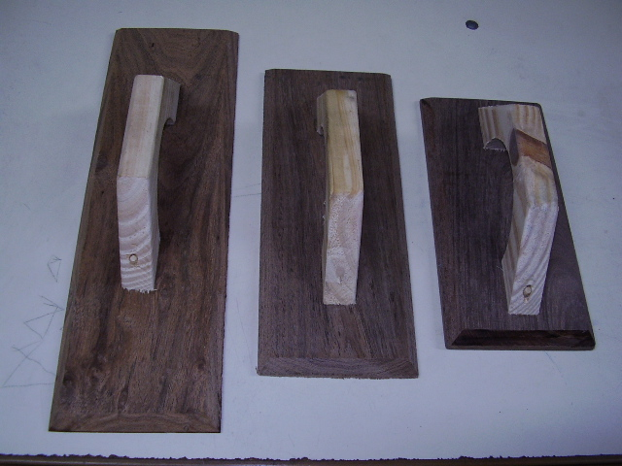

COD. | DESCRIPCION | PRECIO
FRA-031 | Fratacho ALGARROBO Nº25 | $ 1,370.00
FRA-032 | Fratacho ALGARROBO Nº30 | $ 1,771.00
FRA-033 | Fratacho ALGARROBO Nº35 | $ 1,980.00
FRA-034 | Fratacho ALGARROBO Nº40 | $ 2,210.00

M

